訓練実施施設
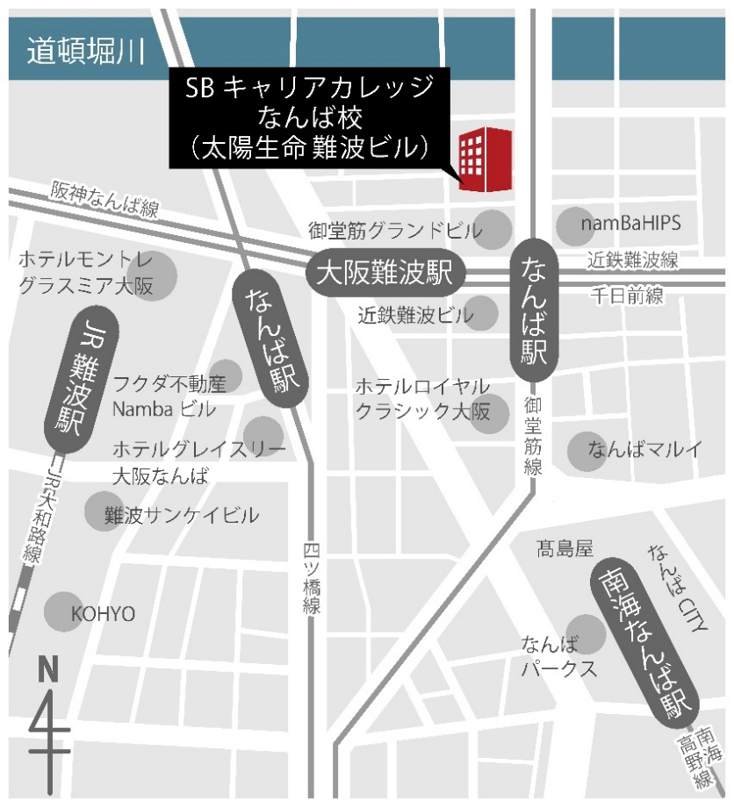
【訓練実施施設名】
 | ＳＢキャリアカレッジなんば校

【所在地】
 | 〒５４２－００７６
 | 大阪市中央区難波２丁目１－２ 太陽生命難波ビル７階

【電話番号】
 | ０５０－５３０６－１４６７

【最寄り駅】
 | ＪＲ難波駅（徒歩７分・距離０．７ｋｍ）
 | 近鉄大阪難波駅（徒歩２分・距離０．２ｋｍ）
 | 阪神大阪難波駅（徒歩２分・距離０．２ｋｍ）
 | Osaka Metro御堂筋線なんば駅（徒歩１分・距離０．１ｋｍ）
 | Osaka Metro四つ橋線なんば駅（徒歩４分・距離０．３ｋｍ）
 | Osaka Metro千日前線なんば駅（徒歩１分・距離０．１ｋｍ）
 | 南海なんば駅（徒歩７分・距離０．７ｋｍ）

【最寄り駅からの地図】

